131. 分割回文串
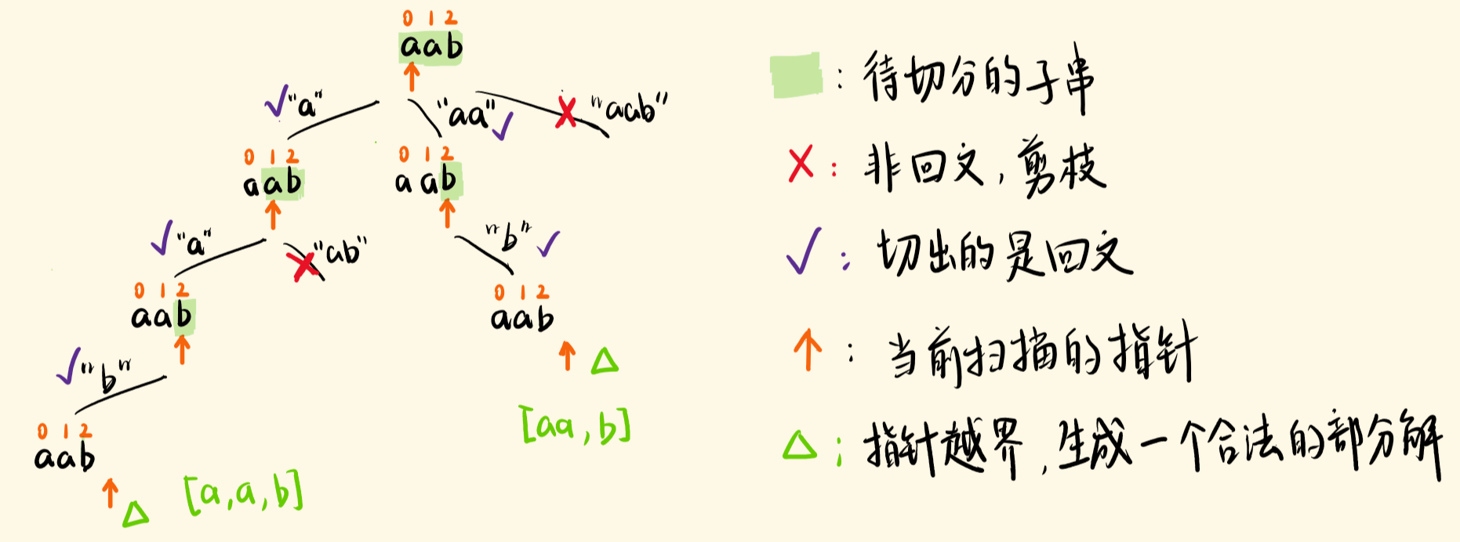

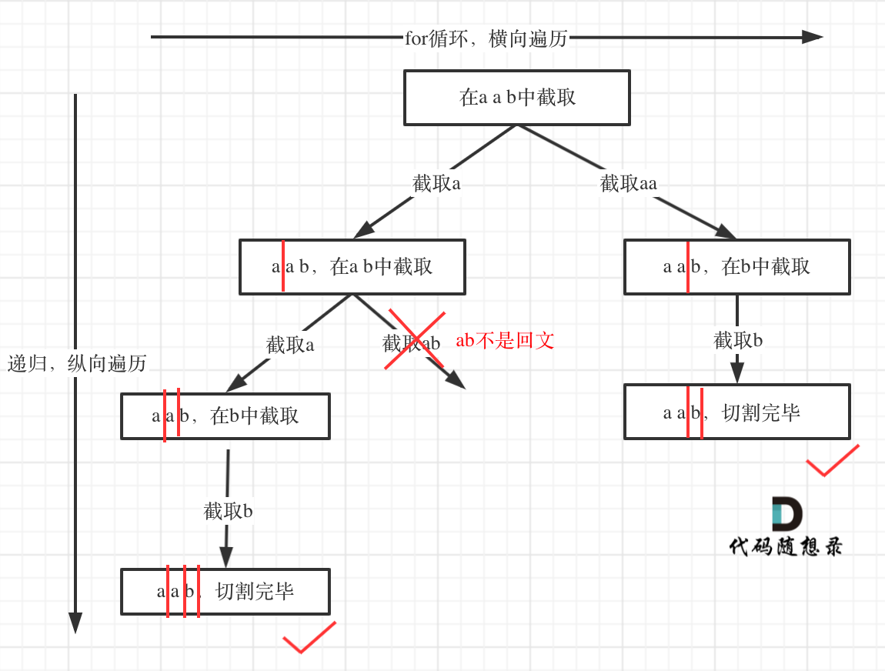

 | 0 | 1 | 2
 | a | a | b
a | a | aa | aab
a
b

 | nums = [2,3,1,1,4]

 | 2 | 3
 |  | 1

跳跃游戏 II
